Sayfa1
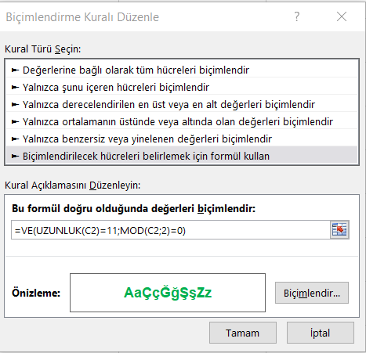
 | Kimlik Numarası | Durum
1. kural: 11 haneli | 12345678902 | TRUE | =VE(UZUNLUK(C2)=11;MOD(C2;2)=0)
2. kural: çift sayı | 12345678904 | TRUE
 | 12345678905 | FALSE
 | 12345678908 | TRUE
 | 12345678901 | FALSE
 | 12345678912 | TRUE
 | 1234567891 | FALSE

